关系图
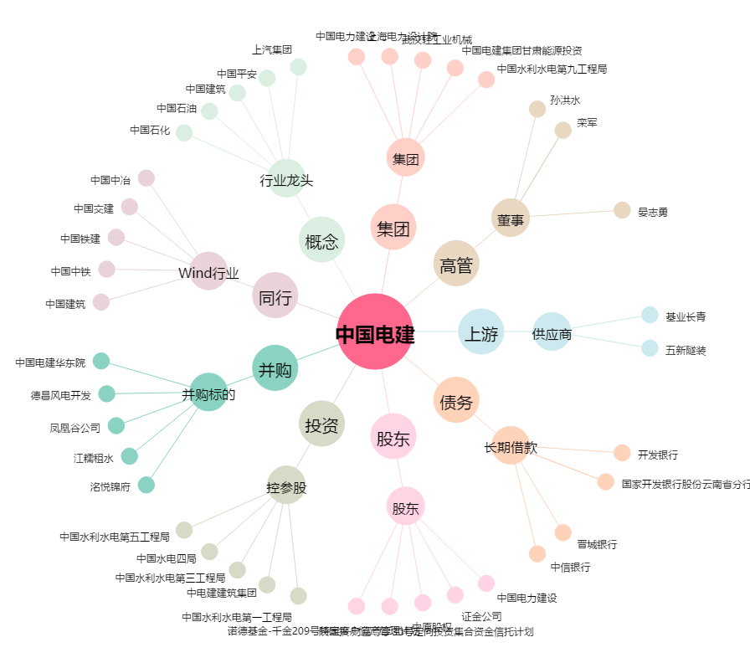
中国电建[601669.SH] - 关系概览图

